Apitor
 |  |  | Страна бренда: КНР Сайт производителя: www.apitor.com. Сайт (RU) бренда: www.apitor.ru |  |  |  |  | сумма по заказу: | - ₽
 |  |  |  |  |  |  |  |  | Остаток на 14.08.2026
 |  |  |  |  | АКЦИЯ!
Фото | Рейтинг продаж в категории | Наименование | Артикул | Штрихкод | РРЦ по акции | РРЦ обычная | Закупочная цена | Заказ (шт) | Сумма | Кол-во штук в коробке | Наличие
 |  | Конструкторы блочные
 | Новинка 2025 | Блочный конструктор Apitor Robot A 12в1 Арт. alilo-apitora | alilo-apitora | 6972364255638 | 695.00 ₽ | 795.00 ₽ | 463.33 ₽ |  | - ₽ | 48 | В наличии
 |  | Конструкторы программируемые
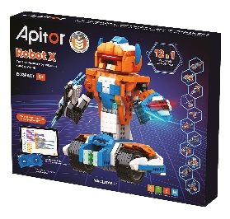 | 1 | Программируемый конструктор Apitor Robot X 12в1. Aрт. alilo-apitorx | alilo-apitorx | 6972364250008 | 6,595.00 ₽ | 6,995.00 ₽ | 4,396.67 ₽ |  | - ₽ | 10 | В наличии
 | 2 | Электронный конструктор Apitor Robot J 6в1 Арт. alilo-apitorj | alilo-apitorj | 6972364255423 | 4,295.00 ₽ | 4,495.00 ₽ | 2,863.33 ₽ |  | - ₽ | 16 | В наличии
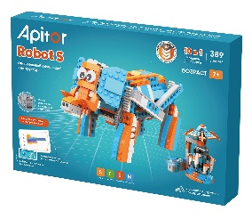 | 3 | Программируемый конструктор Apitor Robot S 10в1. Aрт. alilo-apitors | alilo-apitors | 6972364250053 | 4,995.00 ₽ | 5,495.00 ₽ | 3,330.00 ₽ |  | - ₽ | 16 | В наличии
 | 4 | Программируемый конструктор Apitor Robot Q 20в1 Арт. alilo-apitorq | alilo-apitorq | 6972364250077 | 3,995.00 ₽ | 4,495.00 ₽ | 2,663.33 ₽ |  | - ₽ | 16 | В наличии
 | 5 | Электронный конструктор Apitor Robot R 4в1 Арт. alilo-apitorr | alilo-apitorr | 6972364255430 | 3,595.00 ₽ | 3,695.00 ₽ | 2,396.67 ₽ |  | - ₽ | 16 | В наличии
 |  | Конструкторы электронные
 | Новинка 2025 | Электронный конструктор Apitor Robot T 8в1 Арт. alilo-apitort | alilo-apitort | 6972364255621 | 1,495.00 ₽ | 1,595.00 ₽ | 996.67 ₽ |  | - ₽ | 48 | В наличии
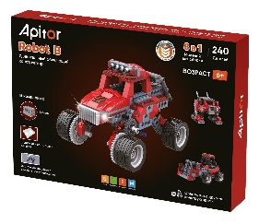 | 1 | Электронный конструктор Apitor Robot B 8в1 Арт. alilo-apitorb | alilo-apitorb | 6972364250220 | 1,795.00 ₽ | 1,995.00 ₽ | 1,196.67 ₽ |  | - ₽ | 24 | В наличии
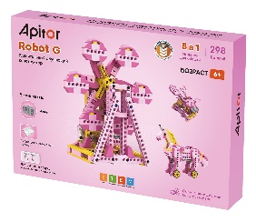 | 2 | Электронный конструктор Apitor Robot G 8в1 Арт. alilo-apitorg | alilo-apitorg | 6972364250213 | 1,995.00 ₽ | 2,495.00 ₽ | 1,330.00 ₽ |  | - ₽ | 24 | В наличии
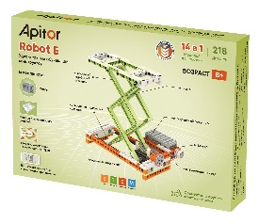 | 3 | Электронный конструктор Apitor Robot E 14в1 Арт. alilo-apitore | alilo-apitore | 6972364250206 | 1,995.00 ₽ | 2,495.00 ₽ | 1,330.00 ₽ |  | - ₽ | 24 | В наличии

 |  | *Скидки указаны при условии 100% предоплаты. Цены включают налоги. |  |  |  |  | ИТОГО ПО БРЕНДУ: | 0 шт. | - ₽

